Instrucciones
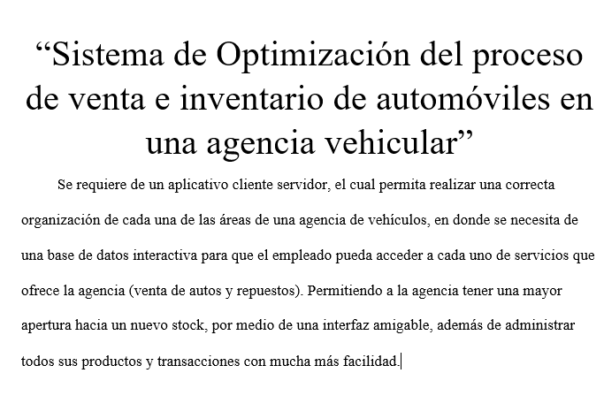

Gráficos
 | Proyecto
 | Sistema de Optimización del proceso de venta e inventario de automóviles en una agencia vehicular.
 | 0
Gráfico de esfuerzo
2021-07-21 | 0
2021-06-28 | 2
2021-06-30 | 3
2021-06-02 | 3
2021-07-14 | 5
2021-07-15 | 1
2021-07-18 | 2

Gráfico de tareas
2021-07-21 | 0
2021-06-28 | 1
2021-06-30 | 2
2021-06-02 | 2
2021-07-14 | 3
2021-07-15 | 1
2021-07-18 | 1

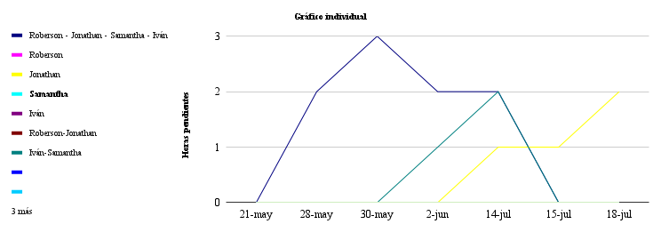

 | 2021-07-21 | 2021-06-28 | 2021-06-30 | 2021-06-02 | 2021-07-14 | 2021-07-15 | 2021-07-18
Roberson - Jonathan - Samantha - Iván | 0 | 2 | 3 | 2 | 2 | 0 | 0
Roberson | 0 | 0 | 0 | 0 | 0 | 0 | 0
Jonathan | 0 | 0 | 0 | 0 | 1 | 1 | 2
Samantha | 0 | 0 | 0 | 0 | 0 | 0 | 0
Iván | 0 | 0 | 0 | 0 | 0 | 0 | 0
Roberson-Jonathan | 0 | 0 | 0 | 0 | 0 | 0 | 0
Iván-Samantha | 0 | 0 | 0 | 1 | 2 | 0 | 0
0 | 0 | 0 | 0 | 0 | 0 | 0 | 0
0 | 0 | 0 | 0 | 0 | 0 | 0 | 0
0 | 0 | 0 | 0 | 0 | 0 | 0 | 0
0 | 0 | 0 | 0 | 0 | 0 | 0 | 0
0 | 0 | 0 | 0 | 0 | 0 | 0 | 0

